東棟1F(380カバー)
工程レイアウト図： |  | 樹脂成型加工品（380カバー）
 |  |  | コントロールプラン番号： | Rev. | 0
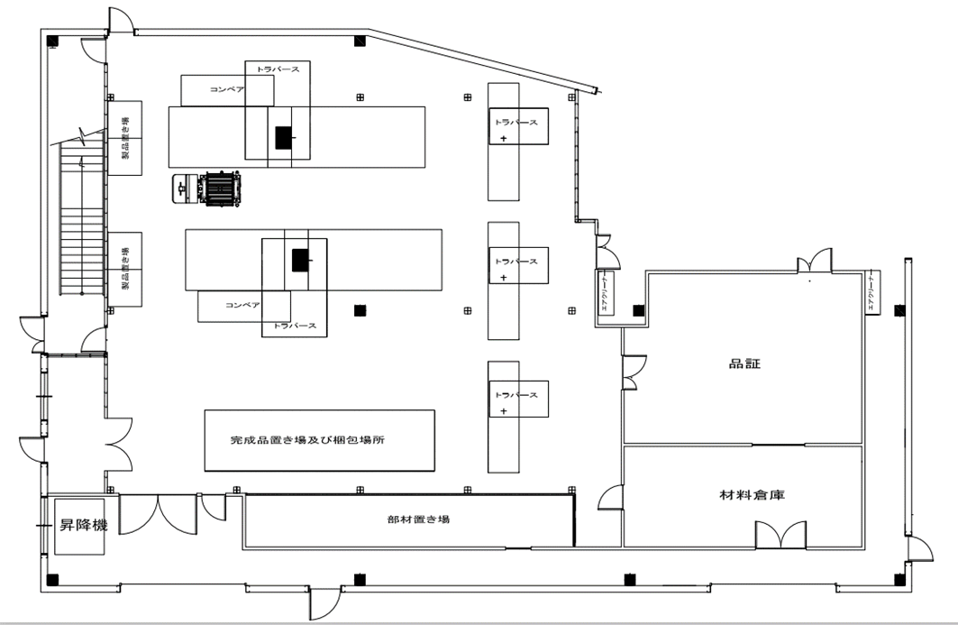
⑧検査
⑩計数
 | 温水工場 東棟1階

②③⑤
⑦

④⑥
⑨

⑪梱包
⑦

①

⑫引渡し

